Ferien
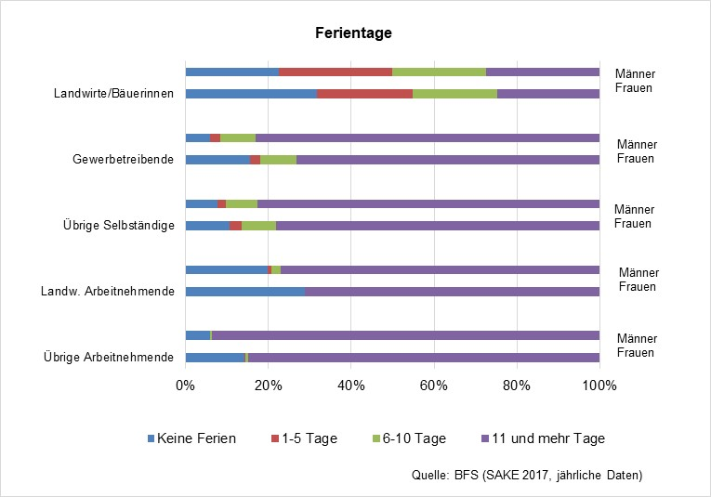
Ferientage
 | Frauen | Männer |  | Frauen | Männer |  | Frauen | Männer |  | Frauen | Männer |  | Frauen | Männer
 | Übrige Arbeitnehmende |  |  | Landw. Arbeitnehmende |  |  | Übrige Selbständige |  |  | Gewerbetreibende |  |  | Landwirte/Bäuerinnen
Keine Ferien | 232732 | 106077 |  | 1033 | 1074 |  | 25818 | 22460 |  | 680 | 2690 |  | 8073 | 11178
1-5 Tage | 5098 | 2900 |  | 55 | 0 |  | 5652 | 7321 |  | 208 | 1117 |  | 6629 | 14840
6-10 Tage | 12045 | 5318 |  | 39 | 134 |  | 17725 | 23377 |  | 327 | 4387 |  | 5757 | 12230
11 und mehr Tage | 1440879 | 1741476 |  | 1291 | 3991 |  | 180217 | 247516 |  | 3998 | 37627 |  | 4798 | 13526
ANDERE | 122204 | 102843 |  | 785 | 458 |  | 12517 | 10786 |  | 287 | 1499 |  | 1456 | 1609
 | 1,812,958 | 1,958,614 | 0 | 3,203 | 5,657 | 0 | 241,929 | 311,460 | 0 | 5,500 | 47,320 | 0 | 26,713 | 53,383

Quelle: BFS, Schweizerische Arbeitskräfteerhebung (SAKE), kumulierte Jahresdaten 2017-2019
 |  |  |  |  |  |  |  |  |  |  |  |  | 30.2 | 20.9

Ferientage
 | Keine Ferien | 1-5 Tage | 6-10 Tage | 11 und mehr Tage
Übrige Arbeitnehmende | 232732 | 5098 | 12045 | 1440879
 | 106077 | 2900 | 5318 | 1741476
Landw. Arbeitnehmende | 1033 | 55 | 39 | 1291
 | 1074 | 0 | 134 | 3991
Übrige Selbständige | 25818 | 5652 | 17725 | 180217
 | 22460 | 7321 | 23377 | 247516
Gewerbetreibende | 680 | 208 | 327 | 3998
 | 2690 | 1117 | 4387 | 37627
Landwirte/Bäuerinnen | 8073 | 6629 | 5757 | 4798
 | 11178 | 14840 | 12230 | 13526

alt

